1d Diagram
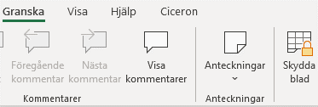
Informationen nedan hämtas från andra flikar i kalkylmallen! | Lösenord: Nacka23

Projektets nyttor, ackumulerat
 | Finansiella nyttor 💰 ack | Omfördelningsnyttor ↺ ack | Kvalitativ nytta, viktad ack 🖤
0 | 0 | 0 | 0.0
1 | 0 | 0 | 0.0
2 | 0 | 0 | 0.0
3 | 0 | 0 | 0.0
4 | 0 | 0 | 0.0
5 | 0 | 0 | 0.0
6 | 0 | 0 | 0.0
7 | 0 | 0 | 0.0
Projektets nyttor
 | Finansiella nyttor 💰 | Omfördelningsnyttor ↺ | Kvalitativ nytta, viktad 🖤
0 | 0 | 0 | 0.0
1 | 0 | 0 | 0.0
2 | 0 | 0 | 0.0
3 | 0 | 0 | 0.0
 | Instruktion:
 | Diagrammen visar per automatik projektets nyttor och projektets uteblivna nyttor, baserat på den information
 | som angivits i flikarna 1a-1c.

 | Beroende på den ifyllda informationen kan diagrammens grafer och intervall behöva justeras för att
 | visas korrekt/optimalt. För att justera detta gör du såhär:

 | 1) | Ta bort kalkylbladets skydd (via menyfliken Granska) med lösenordet som står angivet högts upp här i instruktionsfältet.
 | 2) | Markera diagrammet som du vill justera genom att klicka på diagrammets kantlinje (när diagrammet är markerat syns punkter
 |  | runt diagrammets kantlinje).

 | 3) | Justera skala på vertikal axel:
 |  | Markera och högerklicka på den skala som du vill justera. Välj "formatera axel".
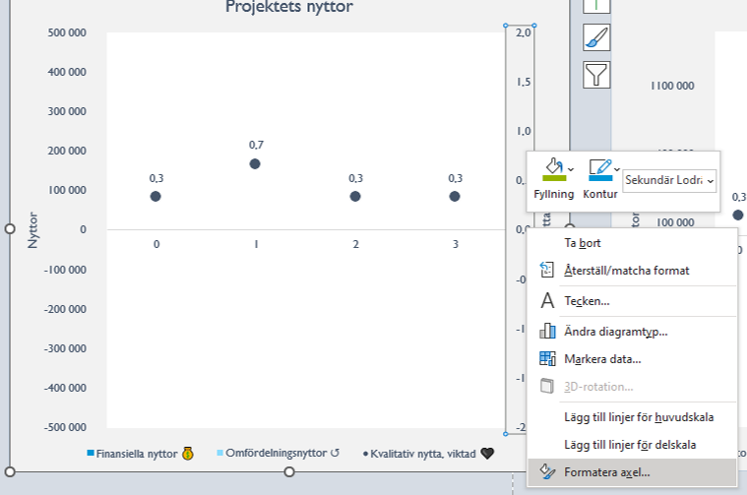

Projektets uteblivna nyttor
 | Finansiella nyttor 💰 | Omfördelningsnyttor ↺ | Kvalitativ nytta, viktad 🖤
0 | 0 | 0 | 0.0
1 | 0 | 0 | 0.0
2 | 0 | 0 | 0.0
3 | 0 | 0 | 0.0
Projektets uteblivna nyttor, ackumulerat
 | Finansiella nyttor 💰 ack | Omfördelningsnyttor ↺ ack | Kvalitativ nytta, viktad ack 🖤
0 | 0 | 0 | 0.0
1 | 0 | 0 | 0.0
2 | 0 | 0 | 0.0
3 | 0 | 0 | 0.0
4 | 0 | 0 | 0.0
5 | 0 | 0 | 0.0
6 | 0 | 0 | 0.0
7 | 0 | 0 | 0.0

 |  | Justera gränser (minimum/maximum) och/eller enheter (huvudenhet/delenhet) enligt ditt önskemål.
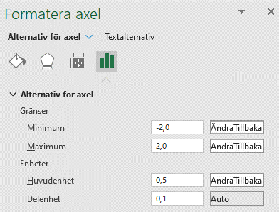

 |  | Justera vågrät axel (t.ex för att justera antalet kvalitativa nyttor).
 |  | Högerklicka på en punkt i den serien som ska justeras.
 |  | Välj "markera data". Se rubriken "Vågräta axeletiketter" till höger i den rutan som dyker upp.
 |  | Redigera serien genom att bocka i de etiketter du vill komplettera serien med. Välj OK!
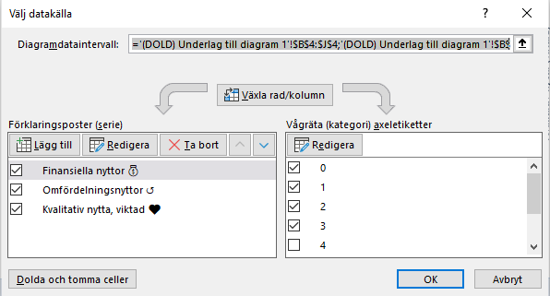

 |  | Upprepa justeringar för internvall/skalor och serier för de diagram du önskar.

 | 4) | När du är klar med samtliga justeringar ska du låsa kalkylbladet igen. Då gör du såhär:
 |  | Gå till menyfliken Granska, och Skydda blad. Skriv in lösenordet (två gånger) och tryck OK.

2b Diagram
Informationen nedan hämtas från andra flikar i kalkylmallen! | Lösenord: Nacka23

Projektets nyttor och kostnader
 | Grundläggande investering | Drift/förvaltningskostnader | Nyttokvot
0 | 0 | 0 | 0.0
1 | 0 | 0 | 0.0
2 | 0 | 0 | 0.0
3 | 0 | 0 | 0.0
Projektets nyttor och kostnader, ackumulerat
 | Grundläggande investering ack | Drift/förvaltningskostnader ack | Nyttokvot, ack
0 | 0 | 0 | 0.0
1 | 0 | 0 | 0.0
2 | 0 | 0 | 0.0
3 | 0 | 0 | 0.0
4 | 0 | 0 | 0.0
5 | 0 | 0 | 0.0
6 | 0 | 0 | 0.0
7 | 0 | 0 | 0.0
 | Instruktion:
 | Diagrammen visar per automatik projektets nyttor och projektets uteblivna nyttor, baserat på den information
 | som angivits i flikarna 1a-1c.

 | Beroende på den ifyllda informationen kan diagrammens grafer och intervall behöva justeras för att
 | visas korrekt/optimalt. För att justera detta gör du såhär:

 | 1) | Ta bort kalkylbladets skydd (via menyfliken Granska) med lösenordet som står angivet högts upp här i instruktionsfältet.
 | 2) | Markera diagrammet som du vill justera genom att klicka på diagrammets kantlinje (när diagrammet är markerat syns punkter
 |  | runt diagrammets kantlinje).

 | 3) | Justera skala på vertikal axel:
 |  | Markera och högerklicka på aktuell skala. Välj "formatera axel".

 |  | Justera gränser (minimum/maximum) och/eller enheter (huvudenhet/delenhet) enligt ditt önskemål.

 |  | Justera vågrät axel (t.ex för att justera antalet kvalitativa nyttor).
 |  | Högerklicka på en punkt i den serien som ska justeras.
 |  | Välj "markera data". Se "Vågräta axeletiketter" till höger i den rutan som dyker upp.
 |  | Redigera serien genom att bocka i de etiketter du vill komplettera serien med. Välj OK!

 |  | Upprepa justeringar för internvall/skalor och serier för de diagram du önskar.

 | 4) | När du är klar med samtliga justeringar ska du låsa kalkylbladet igen. Då gör du såhär:
 |  | Gå till menyfliken Granska, och Skydda blad. Skriv in lösenordet (två gånger) och tryck OK.

SUMMERING
Informationen nedan hämtas från andra flikar i kalkylmallen! |  |  |  |  |  |  | Lösenord: Nacka23

 |  |  |  |  |  |  | Instruktion:
 |  |  |  |  |  |  | Diagrammen visar per automatik projektets nyttor och projektets uteblivna nyttor, baserat på den information
 |  | Projektets namn | Startår för projektet |  | Projektet går in i förvaltning |  | som angivits i flikarna 1a-1c.
0
0
0
 |  |  |  |  |  |  | Beroende på den ifyllda informationen kan diagrammens grafer och intervall behöva justeras för att
 |  |  |  |  |  |  | visas korrekt/optimalt. För att justera detta gör du såhär:

 |  |  |  |  |  |  | 1) | Ta bort kalkylbladets skydd (via menyfliken Granska) med lösenordet som står angivet högts upp här i instruktionsfältet.
 |  |  |  |  |  |  | 2) | Markera diagrammet som du vill justera genom att klicka på diagrammets kantlinje (när diagrammet är markerat syns punkter
 |  |  |  |  |  |  |  | runt diagrammets kantlinje).

Kvalitativ nytta (viktad)
 | Finansiella nyttor 💰 | Omfördelningsnyttor ↺ | Kvalitativ nytta, viktad 🖤
0 | 0 | 0 | 0.0
1 | 0 | 0 | 0.0
2 | 0 | 0 | 0.0
3 | 0 | 0 | 0.0
 | Nyttor |  |  |  |  |  | 3) | Justera skala på vertikal axel:
 |  |  |  |  |  |  |  | Markera och högerklicka på aktuell skala. Välj "formatera axel".
 |  |  |  | Antal kvalitativa nyttor i projektet
0
0

 |  |  |  |  |  |  |  | Justera gränser (minimum/maximum) och/eller enheter (huvudenhet/delenhet) enligt ditt önskemål.

 | Kostnader

Grundläggande investering
 | Ack
Projektkostnader | 0
Avvecklingskostnader | 0
Kostnader för verksamhetsförändring till följd av projektet | 0
Drift- och förvaltningskostnader
 | Drift/förvaltningskostnader
0 | 0
1 | 0
2 | 0

 |  |  |  |  |  |  |  | Justera vågrät axel (t.ex för att justera antalet kvalitativa nyttor).
 |  |  |  |  |  |  |  | Högerklicka på en punkt i den serien som ska justeras.
 |  |  |  |  |  |  |  | Välj "markera data". Se "Vågräta axeletiketter" till höger i den rutan som dyker upp.
 |  |  |  |  |  |  |  | Redigera serien genom att bocka i de etiketter du vill komplettera serien med. Välj OK!

 |  | Projektets totala kostnader (projektkostnader, avvecklingskostnader, kostnader för verksamhetsförändring till följd av projektet
 |  | samt drift- och förvaltningskostnader X år efter införande) |  |  |  | Fyll i antal år i förvaltning (X)

0

 |  |  |  |  |  |  |  | Upprepa justeringar för internvall/skalor och serier för de diagram du önskar.

 |  |  |  |  |  |  | 4) | När du är klar med samtliga justeringar ska du låsa kalkylbladet igen. Då gör du såhär:
 | Projektets nyttor och kostnader |  |  |  |  |  |  | Gå till menyfliken Granska, och Skydda blad. Skriv in lösenordet (två gånger) och tryck OK.

Projektets nyttor och kostnader
 | Grundläggande investering | Drift/förvaltningskostnader | Nyttokvot
0 | 0 | 0 | 0.0
1 | 0 | 0 | 0.0
2 | 0 | 0 | 0.0
3 | 0 | 0 | 0.0

